Прайс Осень-Зима 2014
Бренд | коллекция | Артикул | Описание | Описание | Цвет | Размер | ЦЕНА | цена со скидкой 15% | фотография | Кол-во в р/р | Заказ | Сумма
 |  |  |  |  |  |  |  |  |  | ИП Клиент
 |  |  |  |  |  |  |  |  |  |  | 0 | 0
PINETTI | C (PRETTY KITTY) | 99141-C | Лосины | Лосины трикотажные. Внизу изделие декорировано трикотажными бантами. | серый | 62-86 | 350 | 140 |  | 5 |  | 0
PINETTI | C (PRETTY KITTY) | 99141-C | Лосины | Лосины трикотажные. Внизу изделие декорировано трикотажными бантами. | серый | 62-86 | 350 | 140 | 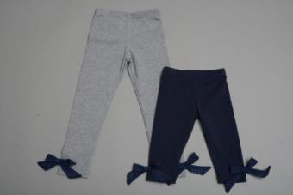 | 5 |  | 0
DE SALITTO | D (PEARL GREY) | 99150-D | водолазка | Теплая водолазка с высокой горловиной. Спереди изделие декорировано объемной аппликацией. | белый | 62-86 | 690 | 276 | 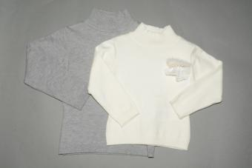 | 5 |  | 0
DE SALITTO | F (MOON PATH) | 97871-F | юбка | Теплая юбка с эффектом "сжатия". На поясе ремень-езинка, декорированный бархатным бантом. | голубой | 122-162 | 1030 | 412 | 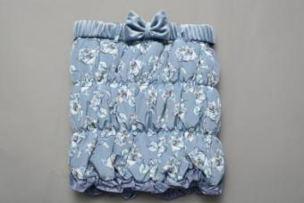 | 6 |  | 0
DE SALITTO | F (MOON PATH) | 97872-F | сумка | Сумка на цепочке, декорированная текстильными цветами разной фактуры. | голубой | FREE | 570 | 228 | 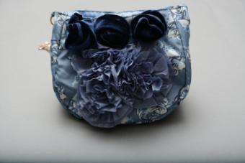 | 6 |  | 0
DE SALITTO | G (POLAR LIGHTS) | 97896-G | кардиган | Кардиган с фрагментами меховой вязки (натуральный кролик). У изделия центральная застежеа на пуговицах. На талии трикотажный пояс. | розовый | 122-162 | 3350 | 1340 | 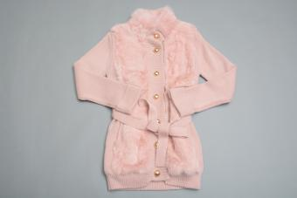 | 6 |  | 0
PINETTI | H (WINTER DREAM) | 97938-SET-H | Комплект: Рукава+гетры | Гетры+рукава. Рукава-ператки с обрезанными пальцами. Гетры и рукава по обеим сторонам "собраны" резинкой.Изделия украшены пумпонами из натурального меха кролика и хромированными стразами в тон изделия. | Бирюза | 130-150-162 | 1130 | 452 | 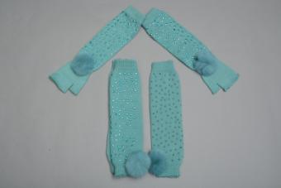 | 3 |  | 0
PINETTI | H (WINTER DREAM) | 97940-H | ожерелье | Ожерелье из перьев на цепочке, декорированное пайетками и стразами. | голубой | FREE | 520 | 208 | 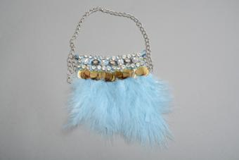 | 6 |  | 0
PINETTI | H (WINTER DREAM) | 97943-H | сумка букле | Сумка-рюкзак с эффектом "букле" на цепочке. На изделии предусмотрен накладной карман на кнопке. | голубой | FREE | 990 | 396 | 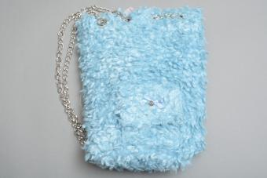 | 6 |  | 0
PINETTI | H (WINTER DREAM) | 97945-H | Шубка укороченная летучая мышь | Шубка силуэта летучай мышь с центральной застежкой на пуговицах. Низ изделия и рукава украшены текстильными рюшами в тон изделия. | голубой | 122-162 | 1430 | 572 | 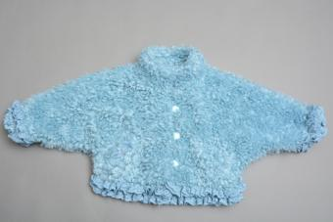 | 6 |  | 0
PINETTI | I (MELLOW AUTUMN) | 97964-I | Сумка меховая | сумка меховая | кремовый | FREE | 740 | 296 | 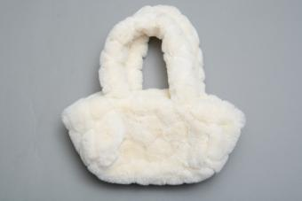 | 7 |  | 0
DE SALITTO | J (NEW YEAR) | 97984 - JL | шуба | Шубка из искуственного меха средней длины с центральной застежкой. Воротник стойка и рукава украшены текстильными рюшами в тон изделия. | молочный | 122-162 | 2980 | 1192 | 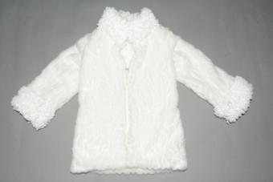 | 6 |  | 0
PINETTI | K (SERENE TIME) | 99023-K | ободок | Ободок, декорированный текстильными цветами, бусинами и металлической фурнитурой. | серый | FREE | 330 | 132 | 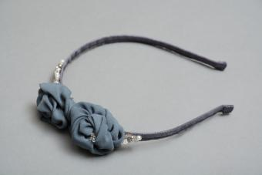 | 6 |  | 0
PINETTI | P (ENERGY) | 99097-P | Сумка | Сумка текстильная. На изделии принт в виде надписи. | серый | FREE | 620 | 248 | 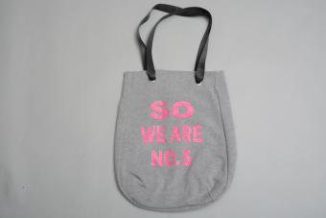 | 6 |  | 0
PINETTI | Q (LOVE TO ADVENTURE) | 99103-Q | брюки | Брюки прямого кроя с шлевками для ремня. По бокам изделие украшено заклепками. | серый | 104-150 | 1090 | 436 | 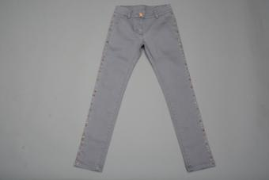 | 7 |  | 0
PINETTI | IND (FASHION BARILLA) | 98703 | водолазка | Водолазка удлиненная с высоким горлом. Рукава, горловина и в области плеча изделие украшено кружевными цветами со стразами. | синий | 122-162 | 1130 | 452 | 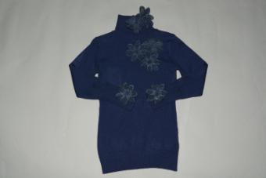 | 6 |  | 0
PINETTI | IND (FASHION BARILLA) | 98663 | водолазка | Теплая водолазка с воротником стойкой.. Застежка на пуговицах в области плеча. | белый | 122-162 | 980 | 392 | 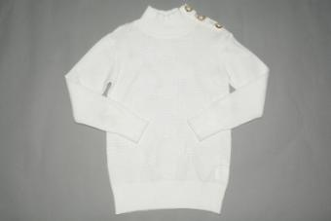 | 6 |  | 0
PINETTI | IND (FASHION BARILLA) | 98695 | свитер |  | бежевый | 122-162 | 980 | 392 | 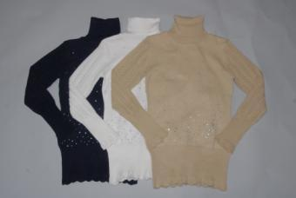 | 6 |  | 0
PINETTI | IND (FASHION BARILLA) | 96791 | Джинсы | Джинсы на хлопковой подкладке | черный | 122-162 | 1200 | 480 | 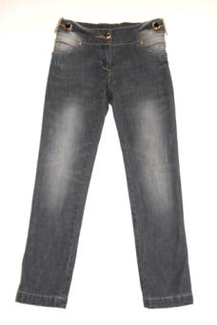 | 6 |  | 0
PINETTI | IND (FASHION BARILLA) | 98254-F | джинсы на флисе | Джинсы на флисовой подкладке | черный | 92-116 | 1100 | 440 | 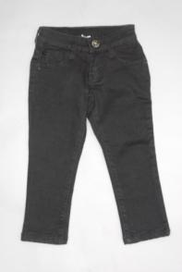 | 5 |  | 0
PINETTI | IND (FASHION BARILLA) | 98254-FL | джинсы на флисе | Джинсы на флисовой подкладке | черный | 122-166 | 1200 | 480 |  | 7 |  | 0
PINETTI |  | 94704-V | спортивный костюм |  | серый | B-122-162 | 2200 | 880 | 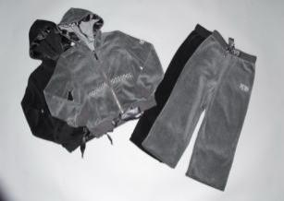 | 3 |  | 0
PINETTI | IND | 99205 | Шарф | Палантин арафатка с этническим рисунком и звездами, декорированный кисточками. | зеленый | free | 400 | 160 | 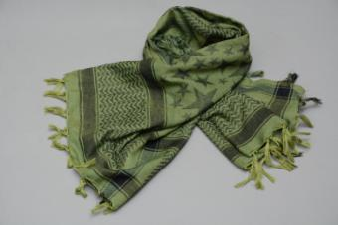 | 6 |  | 0
PINETTI | A (SUNNY POWER) | 53573-A | брюки | Брюки прямого кроя зауженные к низу при помощи резинки. По бокам 2 накладных кармана. | черный | 104-150 | 1170 | 468 | 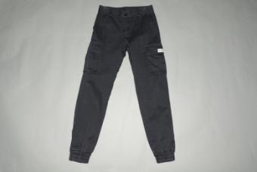 | 7 |  | 0
PINETTI | B (SOUL DYNAMICS) | 53578-BL | Джинсы | Джинсы прямого кроя с карманами и шлевками для ремня. Изделие декорировано нашивками и металлическими молниями. | синий | 122-162 | 1400 | 560 | 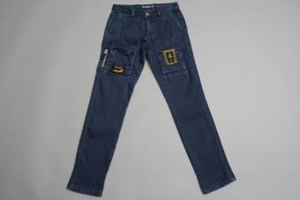 | 6 |  | 0
PINETTI | C (NOBLE CHARM) | 53589-C | джинсы без подкладки | Джинсы прямого кроя с карманами и шлевками для ремня, декорированые потертостями. | синий | 122-162 | 1240 | 496 | 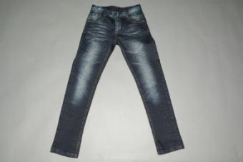 | 6 |  | 0
PINETTI | D (SPIRIT OF FREEDOM) | 53608-D | куртка | Куртка с капюшоном. Изделие с центральной застежкой на молнии. 2 боковых кармана на молнии. | зеленый | 92-116 | 1380 | 552 | 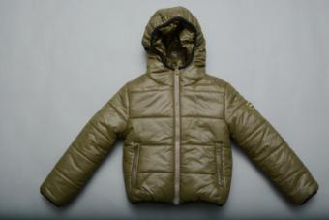 | 5 |  | 0
PINETTI | D (SPIRIT OF FREEDOM) | 53608-DL | куртка |  | зеленый | 122-162 | 1690 | 676 |  | 6 |  | 0
PINETTI | D (SPIRIT OF FREEDOM) | 53609-DL | брюки ( с хлопковым подкладом) |  | зеленый | 122-162 | 1180 | 472 | 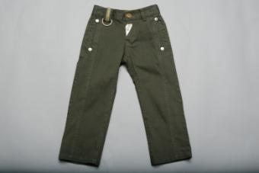 | 6 |  | 0
PINETTI | D (SPIRIT OF FREEDOM) | 53614-DL | жилет | Жилет со съемным капюшоном, с центральной смешаной застежкой молния+кнопки. 2 боковых кармана. Трикотажная резинка внизу изделия. | милитари | 122-162 | 1270 | 508 | 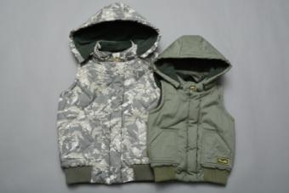 | 5 |  | 0
PINETTI | IND (TOTAL LOOK) | 53469-L | джинсы | Джинсы прямого кроя с карманами и шлевками для ремня, декорированы потертостями. | синий | 122-162 | 1230 | 492 | 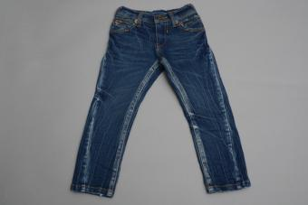 | 6 |  | 0
PINETTI | IND (TOTAL LOOK) | 53472 | джинсы | Джинсы на резинке прямого кроя с карманами и шлевками для ремня. | синий | 122-162 | 1210 | 484 | 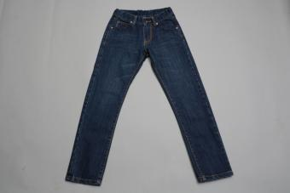 | 6 |  | 0
PINETTI | IND (TOTAL LOOK) | 53473 | обманка | Обманка. Имитиция футболки с длинным рукавом внизу и джемпера с цунтральной застежкой на пуговицах. На груди небольшой логотип. | оранжевый | 122-162 | 740 | 296 | 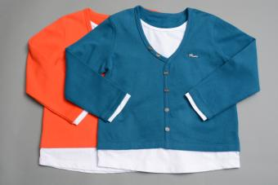 | 6 |  | 0
PINETTI | IND (TOTAL LOOK) | 0632nts (lm6853) | джемпер вязаный | Джемпер плотной вязки. Отложной воротничок контрастного цвета. Окантовка по манжетам и низу изделия. Логотип в верхней части модели. | синий | B-122-162 | 960 | 384 | 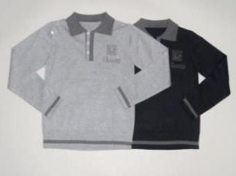 | 6 |  | 0
PINETTI | IND (TOTAL LOOK) | 0632nts (lm6853) | джемпер вязаный |  | серый | B-122-162 | 960 | 384 |  | 6 |  | 0
PINETTI | NTS0566 | A0593 | кофта на пуговицах | Классический джемпер на пуговицах. Нанжеты на рукавах в виде резинки. | черный | B-122-162 | 980 | 392 | 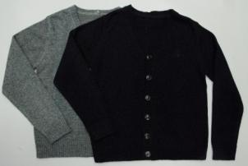 | 6 |  | 0
PINETTI | IND (TOTAL LOOK) | 53532 | свитер | Свитер с высоким горлом контрастной расцветки. Горловина, рукава и низ изделия в рубчик | Синий | 122-162 | 1060 | 424 | 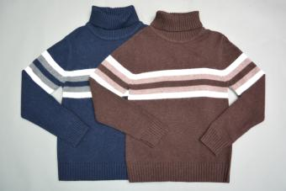 | 6 |  | 0
PINETTI | IND (TOTAL LOOK) | 53532 | свитер |  | коричневый | 122-162 | 1060 | 424 |  | 6 |  | 0
PINETTI | IND (TOTAL LOOK) | 53619-SET-L | Комплект: Джинсы+футболка-поло + куртка |  | синий/молочный | 122-162 | 2980 | 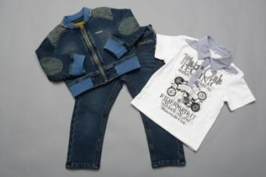 1192 |  | 6 |  | 0
PINETTI | IND (TOTAL LOOK) | 53621-SET | Комплект: рубашка+джемпер+ брюки | Брюки+джемпер+рубашка. Брюки прямого кроя с карманами. Джемпер с круглым вырезом контрастной расцветки. Рубашка классического кроя с отложным воротником. | бел/сер | 92-122 | 2380 | 952 | 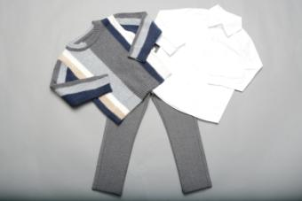 | 6 |  | 0
PINETTI | IND | 53626-SET | Комплект: футболка+брюки+ куртка | Куртка с капюшоном и погонами. Центральная застежка на пуговицах. Брюки с карманами и шлевками для ремня. Футболка с длинным рукавом. Спереди котрастный принт. | черно/желтый | 92-122 | 2930 | 1172 | 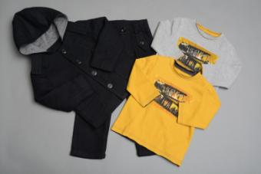 | 6 |  | 0
PINETTI | IND | 99180 | браслет |  | т серый | free | 330 | 132 | 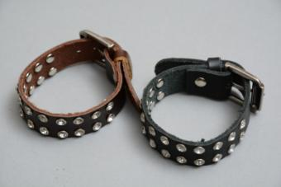 | 3 |  | 0
DE SALITTO | D (PEARL GREY) | 99151-D | брюки | Брюки трикотажные прямого кроя. На поясе у изделия предусмотрены шлевки для ремня. Внизу изделия небоьшие отвороты. По бокам изделие декорировано бархатной тельмой со стразами. | темно-серый | 62-86 | 640 | 256 | 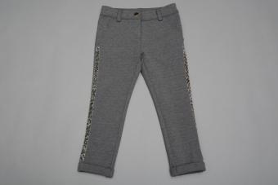 | 5 |  | 0
PINETTI | H (WINTER DREAM) | 97934-H | Леггинсы | Леггинсы однотонные прямого кроя. В поясной части изделия предусмотрены шлевки для ремня. | серый/голубой | 122-162 | 890 | 356 | 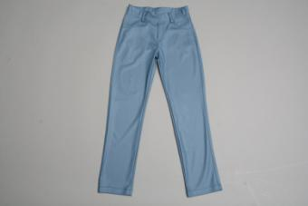 | 6 |  | 0
PINETTI | K (SERENE TIME) | 99016-K | свитер летучая мышь | Вязаный свитер силуэта "летучая мышь". Низ изделия, горловина и рукава выполнены в виде широкой вязаной резинки. Изделие украшено объемной брошью контрастного цвета. | серый | 122-162 | 930 | 372 | 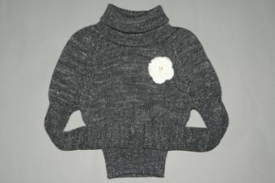 | 6 |  | 0
PINETTI | Q (LOVE TO ADVENTURE) | 99104-Q | Леггинсы | Леггинсы прямого кроя из плотной эластичной ткани. В комплекте ремешок из кожезаменителя яркой расцветки. | коричневый | 104-150 | 1320 | 528 | 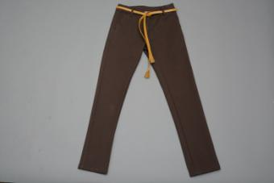 | 7 |  | 0
PINETTI | IND (FASHION BARILLA) | 98704 | водолазка | Водолазка с низкой горловиной. Низ и рукава изделия на манжетах в виде резинки. Модель выполнена в виде плотной, узорной вязки. | серый | B-122-162 | 1080 | 432 | 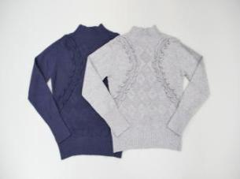 | 6 |  | 0
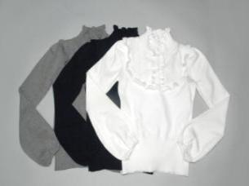
PINETTI | IND (FASHION BARILLA) | 98704 | водолазка |  | синий | B-122-162 | 1080 | 432 |  | 6 |  | 0
PINETTI | IND (FASHION BARILLA) | 98777 | джемпер | Водолазка. Нижняя часть рукавов выполнена в виде объемного манжета на тонкой резинки. Горловина и плечевая часть изделия декорированы трикотажной оборкой. | синий | B-122-162 | 1100 | 440 |  | 6 |  | 0
PINETTI | IND (FASHION BARILLA) | 98787 | Кофта | Джемпер на пуговицах. У ворота модель декорирована объемной трикотажной оборкой. | синий | B-122-162 | 1200 | 480 | 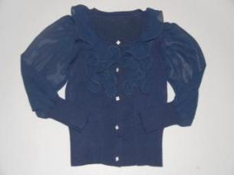 | 6 |  | 0
PINETTI | IND (TOTAL LOOK) | 53491 | джемпер | Джемпер на пуговицах с высоким воротом | синий | B-122-162 | 980 | 392 | 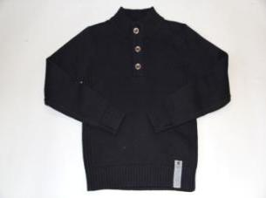 | 6 |  | 0
PINETTI | IND (TOTAL LOOK) | 53487 | джемпер | Джемпер с круглым воротом в крупный принт. | серый | B-122-162 | 960 | 384 | 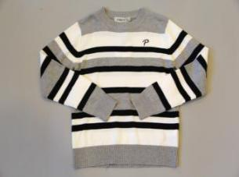 | 6 |  | 0
PINETTI | IND (TOTAL LOOK) | 53193 | Джемпер | Джемпер с круглым воротом. В верхней части модели логотип. На рукавах модели трикотажные вставки с оригинальным узорным принтом. Контрастная окантовка по вороту. | серый | B-122-162 | 940 | 376 | 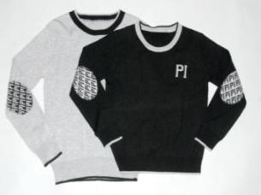 | 6 |  | 0
PINETTI | IND (TOTAL LOOK) | 53193 | Джемпер |  | черный | B-122-162 | 940 | 376 |  | 6 |  | 0

